Materyal-metod
KİT ADI | TÜR | Numune Türü | MARKA | CAT. NO | Yöntem | Kullanılan Cihaz
CHOL: Total Cholesterol | Universal | Yumurta sarısı | Otto Scientific | OttoBC135 | Kolorimetrik | MINDRAY-BS400

Yumurta Sarısında CHOL( kolesterol) Analizi:

1- Yumurta sarısından 0,1 gr tartıldı, homojenizasyon tüpüne alındı.
2- Üzerine 1 ml % 99,7'lik izopropil alkol ilave edildi.
3- Tortu kalmayana kadar homojenize edildi, vortexte çözünüp homojen olana kadar karıştırıldı.
4- Tüpteki homojenat 37 derecede 10 dk inkübe edildi.
5- Daha sonra 3000 rpm'de +4' de 5 dk santrifüj edildi.
6- Elde edilen supernatan( üstteki sıvı kısım) kısmından serum alınıp cihazda çalışıldı..

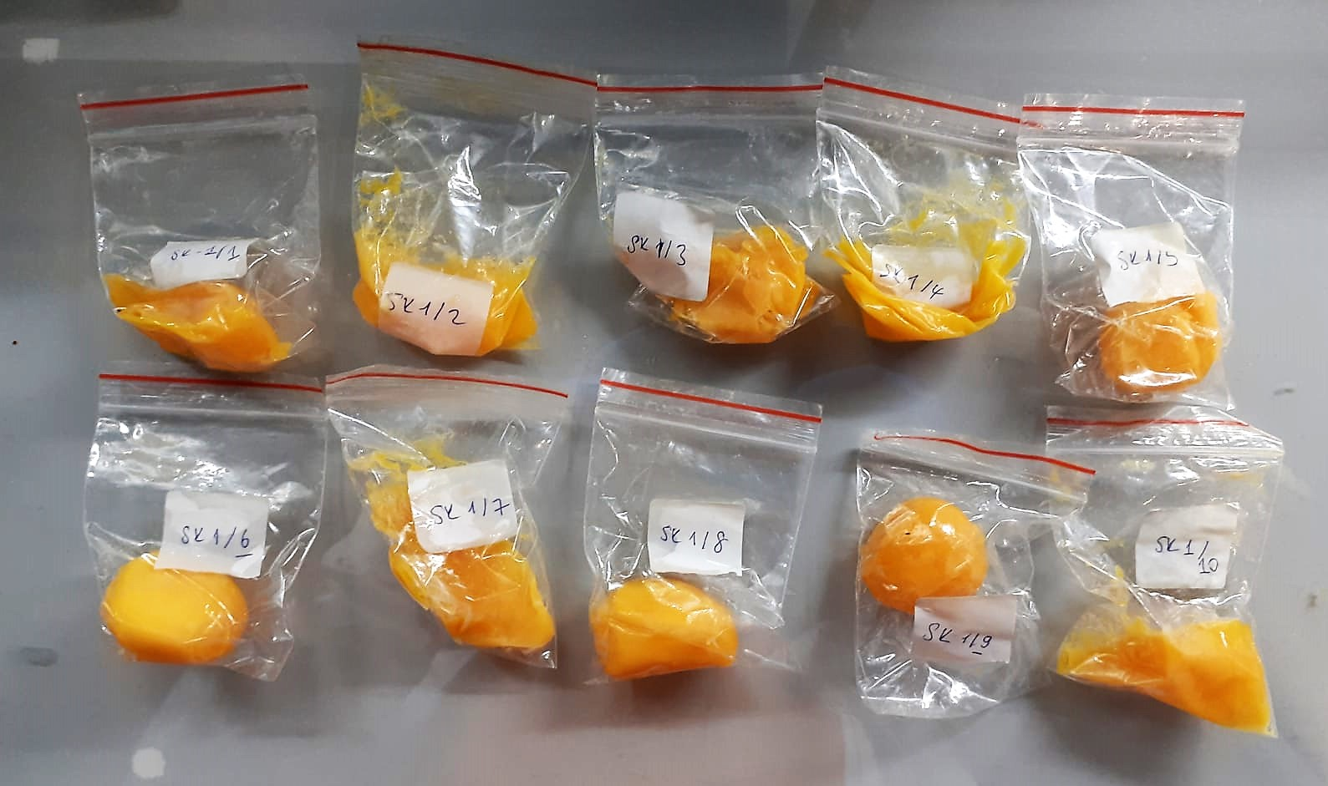

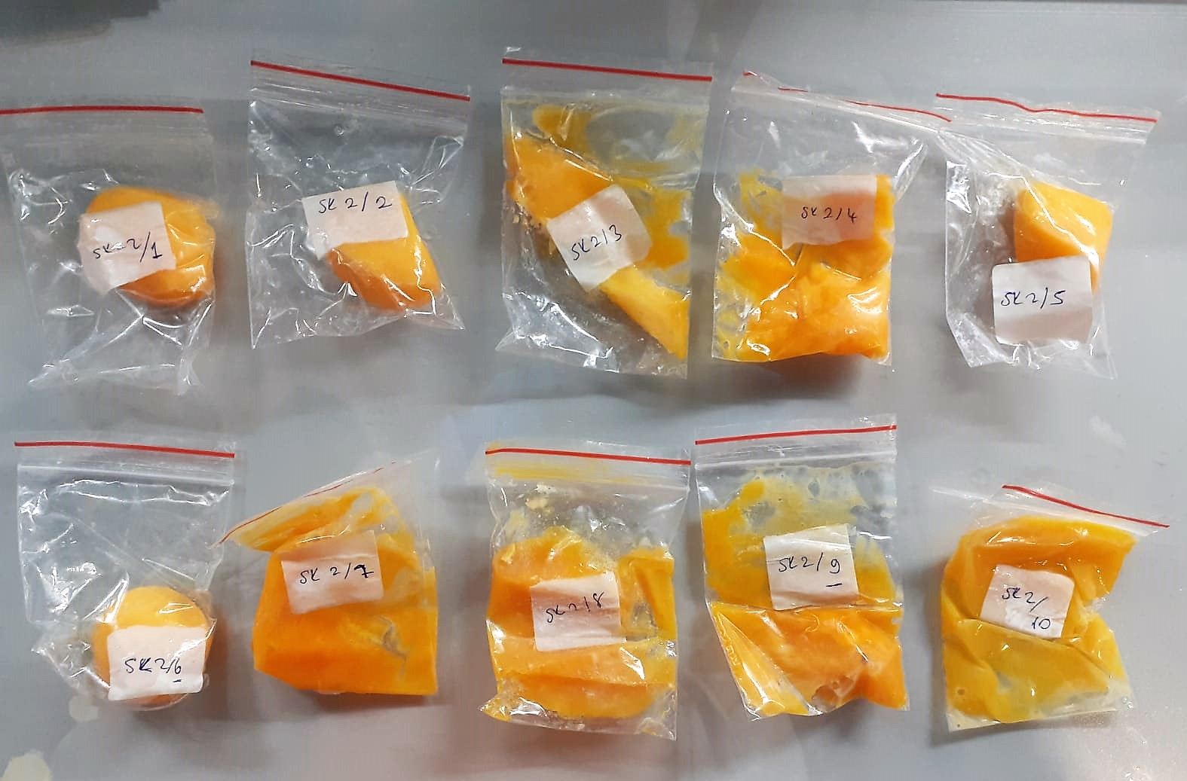

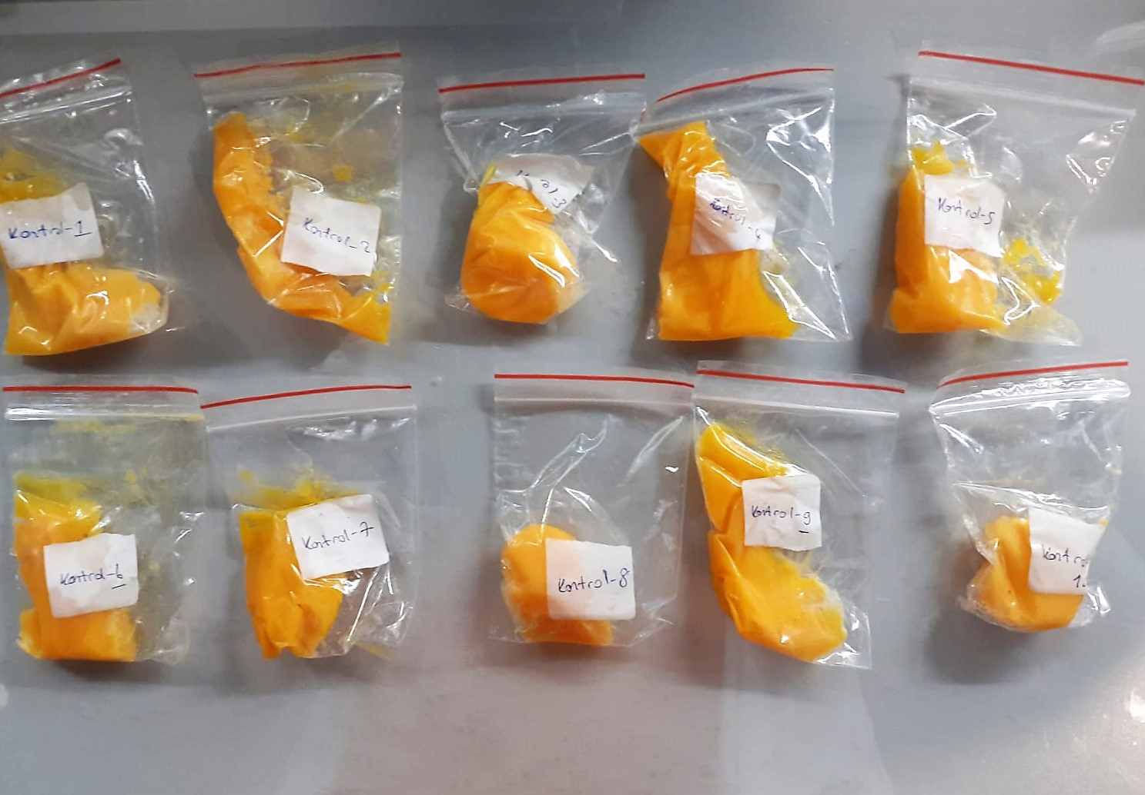

Cholesterol Total mg/dl
Cholesterol ester + H2O Cholesterol + fatty acids
Cholesterol esters are ceaved by the action of choesterol esterase to yield free
choesterol and fatty acids Cholesterol oxidase Cholesterol + O2 Cholesten-3-on + H2O2
Peroxidase
2H2O2 + Phenol + 4-Aminoantipyrine Quinoneimine dye + 4 H2O
Cholesterol is converted by oxygen with the aid of cholesterol oxidase to A4- Cholestenone and hydrogen peroxide.
Hydrogen peroxide created forms a red dyestuff by reacting with 4-aminoantipyrine and phenol under the catalytic action of peroxidase.
The color intensity is directly proportional to the concentration of cholesterol and can be determined photometrically.

